车险

销售产品名称 | 产品名称 | 产品备案编号 | 险种类别 | 承保公司 | 中介公司名称 | 平台类别 | 销售平台名称
众安平安联合车险（保骉车险） | 众安在线财产保险股份有限公司机动车商业保险示范条款（2020版） | (众安在线)(备-机动车辆保险)【2023】(主) 076号、(主) 072号、(主) 067号、(众安在线)(备-机动车辆保险)【2023】(附) 140号、(附) 136号、(附) 123号、(附) 134号、(附) 148号、(附) 146号、(附) 128号、(附) 129号、(附) 132号、(附) 126号、(附) 137号 | 车险 | 众安在线财产保险股份有限公司 中国平安财产保险股份有限公司 | （据实填写） | （据实填写） | （据实填写）
众安平安联合车险（保骉车险） | 众安在线财产保险股份有限公司特种车商业保险示范条款（2020版） | (众安在线)(备-机动车辆保险)【2023】(主) 074号、(主) 066号、(主) 075号、(主) 073号、(众安在线)(备-机动车辆保险)【2023】(附) 144号、(附) 131号、(附) 139号、(附) 143号、(附) 135号、(附) 147号、(附) 141号、(附) 130号、(附) 138号 | 车险 | 众安在线财产保险股份有限公司 中国平安财产保险股份有限公司
众安平安联合车险（保骉车险） | 众安在线财产保险股份有限公司驾乘人员意外伤害保险示范条款 | (众安在线)(备-机动车辆保险)【2023】(主) 069号、(众安在线)(备-机动车辆保险)【2023】(附) 142号、(附) 133号 | 车险 | 众安在线财产保险股份有限公司 中国平安财产保险股份有限公司 | （据实填写） | （据实填写） | （据实填写）
众安平安联合车险（保骉车险） | 众安在线财产保险股份有限公司新能源汽车商业保险示范条款（试行） | (众安在线)(备-机动车辆保险)【2021】(主) 085号、(主) 087号、(主) 088号、(附) 135号、(众安在线)(备-机动车辆保险)【2021】(附) 141号、(附) 130号、(附) 132号、(附) 131号、(附) 134号、(附) 133号、(附) 129号、(附) 138号、(附) 128号、(附) 136号、附) 137号、(附) 140号 | 车险 | 众安在线财产保险股份有限公司 中国平安财产保险股份有限公司 | （据实填写） | （据实填写） | （据实填写）
众安平安联合车险（保骉车险） | 众安在线财产保险股份有限公司新能源汽车驾乘人员意外伤害保险示范条款（试行） | (众安在线)(备-机动车辆保险)【2021】(主) 086号、(众安在线)(备-机动车辆保险)【2021】(附) 142号、(附) 139号 | 车险 | 众安在线财产保险股份有限公司 中国平安财产保险股份有限公司 | （据实填写） | （据实填写） | （据实填写）
中国平安财产保险股份有限公司机动车交强险 | 机动车交通事故责任强制保险 | 银保监复〔2020〕617 号 | 车险 | 中国平安财产保险股份有限公司 | （据实填写） | （据实填写） | （据实填写）
众安平安联合车险（保骉车险） | 众安在线财产保险股份有限公司摩托车、拖拉机商业保险示范条款（2020版） | (众安在线)(备-机动车辆保险)【2020】(主) 057号、(主) 066号、(主) 064号、(主) 072号、(众安在线)(备-机动车辆保险)【2020】(附) 072号、(附) 066号、(众安在线)(备-机动车辆保险)【2023】(附) 101号 | 车险 | 众安在线财产保险股份有限公司 中国平安财产保险股份有限公司 | 尚未开展业务（摩托车2023.6月底上线）
众安平安联合车险（保骉车险） | 众安在线财产保险股份有限公司机动车单程提车保险示范条款（2020版） | (众安在线)(备-机动车辆保险)【2023】(主) 070号、(主) 068号、(主) 071号、(众安在线)(备-机动车辆保险)【2023】(附) 127号、(附) 145号、(附) 124号、(附) 125号 | 车险 | 众安在线财产保险股份有限公司 中国平安财产保险股份有限公司 | 尚未开展业务

众安在线财产保险股份有限公司 众安客户服务电话：952299或1010-9955 保单验真和查询入口：www.zhongan.com-选择客户服务-选择保单验真 或：https://www.zhongan.com/open/policy/policyVerify.htm |  | 中国平安财产保险股份有限公司 平安客服电话：95511 平安保单验真查询入口：https://property.pingan.com/kehufuwu/fuwugongju/chanxianbaodanchayan.shtml
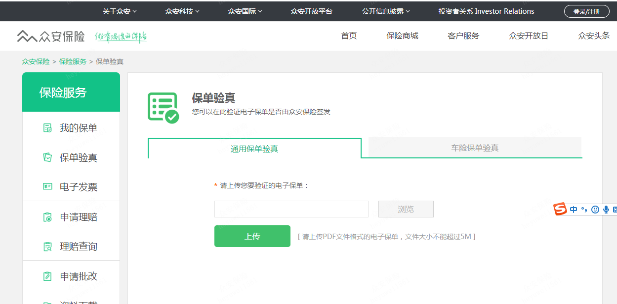
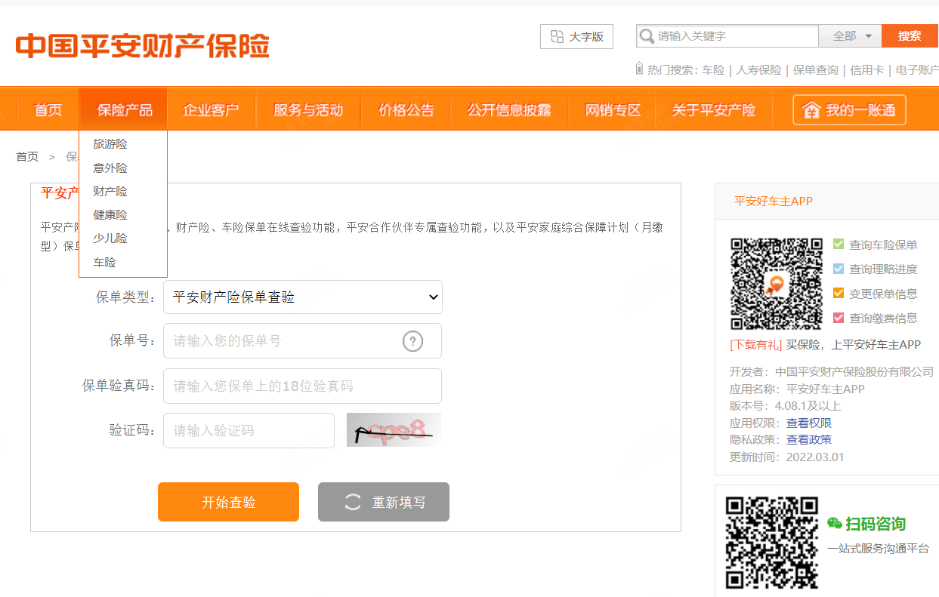

logo：

